Anleitung
Anleitung zum Ausfüllen
 | Beispiel Ausgangssituation
1) Ausfüllen: | Standort | Vorname | Nachname | Zu Kup Nr. | KK | K | E | Notizen
- Pro Person eine Zeile ausfüllen. Siehe "Beispiel Ausgangssituation". | 1100 | Bernd | Calvet | 9 |  | 1
- In Spalten D-G ("KK", "K", "E") bei gewünschter Option eine "1" einsetzen, dann wird in Zeile 2 die Summe gebildet. | 1100 | Gabriel | Baumann | 8 |  |  | 1
- Darauf achten, daß nur eine "1" pro Zeile vergeben wird. | 1100 | Anita | Calvet | 9 |  | 1
2) Sortieren: | 1100 | Gustav | Auer | 7 |  | 1
- Die gesamte Tabelle inkl. Überschrift markieren (also Zeilen 4-23 !) | 1100 | Hans | Granat | 9 | 1
- Klick ins Menü "Sortieren und Filtern", "Benutzerdefiniertes Sortieren…", dort ist alles schon voreingestellt (siehe Abbildung). | 1100 | Franz | Dorit | 9 |  |  | 1
- Dann Klick auf "OK" bzw. "Neu anwenden (siehe Abbildung) | 1100 | Georg | Holzer | 8 | 1
- Die Filterung erfolgt in dieser Reihenfolge: Standort > Kup > KK > K > E > Nachname > Vorname | 1100 | Brigitte | Wagner | 8 |  | 1
3) Ergebnis: | 1100 | Charles | Tivoli | 8 | 1
- Man erhält KK 9.-1. Kup, Kinder 9.-1. Kup, Erwachsene 9.-1. Kup usw. Die Namen alphabetisch sortiert.
- Siehe "Beispiel Ergebnis Sortierte Liste". | Beispiel Ergebnis Sortierte Liste
4) Abspeichern: | Standort | Vorname | Nachname | Zu Kup Nr. | KK | K | E | Notizen
- Mit Standortname und Datum im Dateinamem im Format xlsx (Excel), also z.B. | 1100 | Hans | Granat | 9 | 1
"F04_Prüfungsliste_Kup_1100_2012_12_14.xlsx" | 1100 | Georg | Holzer | 8 | 1
- Bei anderen Programmen (wie OpenOffice oder Mac OS) bitte in einem Excel-Format exportieren. | 1100 | Charles | Tivoli | 8 | 1
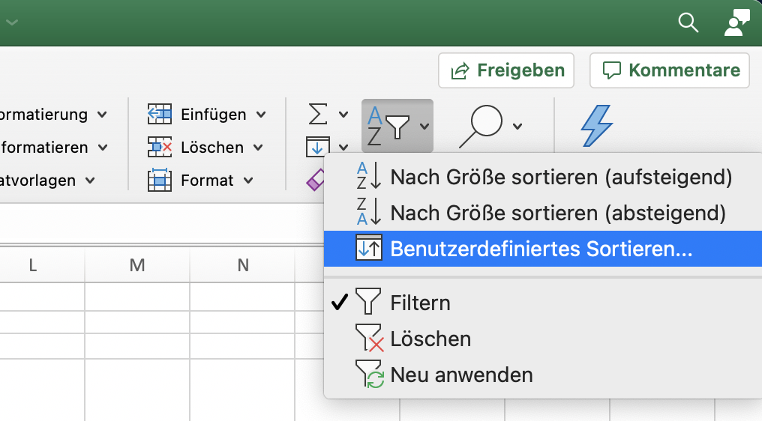
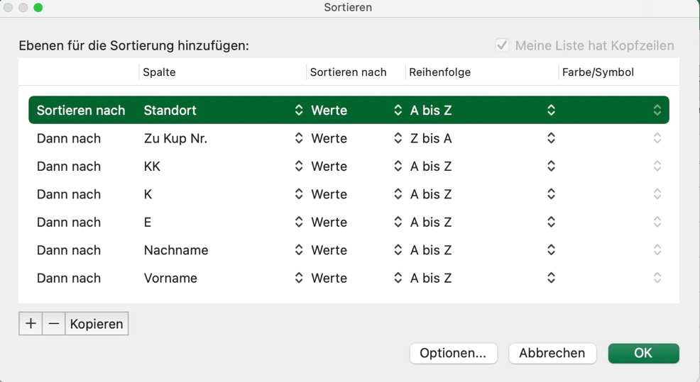
 | 1100 | Anita | Calvet | 9 |  | 1
 | 1100 | Bernd | Calvet | 9 |  | 1
 | 1100 | Brigitte | Wagner | 8 |  | 1
 | 1100 | Gustav | Auer | 7 |  | 1
 | 1100 | Franz | Dorit | 9 |  |  | 1
 | 1100 | Gabriel | Baumann | 8 |  |  | 1

